DCB
采用位于上海奉贤的普平数据 | 亚洲可扩展数据中心
https://princetondg.com/locations/sh1/?lang=zh-hans
参考文献：
[1]. L. Gu, D. Zeng, A. Barnawi, S. Guo, and I. Stojmenovic, "Optimal task placement with QoS constraints in Geo-Distributed data centers using DVFS," Ieee Transactions On Computers, vol. 64, no. 7, pp. 2049-2059.
符号说明：
A_max 服务器数量
L_rate 服务率，requests/s
P_peak 服务器峰值功率，kW
P_idle 服务器空闲功率，kW
C_PUE DCBs的PUE
C_DT 用户可以忍受IW的最大延迟时间，s
TD BW最大延迟处理时间，h
PIW IW在前端服务器中所占的比例
PBW BW在前端服务器中所占的比例
L_base 前端服务器到达工作负载trace的基准值，requests/s
 | DCB1 | DCB2 | DCB3
A_max | 4000 | 4000 | 4000
L_rate | 4 | 4 | 4
P_peak | 0.2 | 0.2 | 0.2
P_idle | 0.1 | 0.1 | 0.1
C_PUE | 1.35 | 1.4 | 1.45
C_DT | 0.5 | 0.5 | 0.5
TD | 4 | 2 | 3
PIW | 0.6 | 0.7 | 0.3
PBW | 0.4 | 0.3 | 0.7
L_base | 5000 | 8000 | 4000

Workload
 | 0.40909090909 | 0.40909090909 | 0.62068965517 | 1
 | 0.45454545455 | 0.27272727273 | 0.65517241379
 | 0.40909090909 | 0.40909090909 | 0.72413793103
 | 0.45454545455 | 0.5 | 0.75862068966
 | 0.27272727273 | 0.54545454545 | 0.75862068966
 | 0.31818181818 | 0.54545454545 | 0.68965517241
 | 0.45454545455 | 0.59090909091 | 0.65517241379
 | 0.5 | 0.63636363636 | 0.62068965517
 | 0.54545454545 | 0.72727272727 | 0.58620689655
 | 0.63636363636 | 0.90909090909 | 0.48275862069
 | 0.68181818182 | 0.95454545455 | 0.41379310345
 | 0.77272727273 | 1 | 0.44827586207
 | 0.81818181818 | 0.90909090909 | 0.41379310345
 | 0.90909090909 | 0.90909090909 | 0.48275862069
 | 0.95454545455 | 0.81818181818 | 0.51724137931
 | 1 | 0.77272727273 | 0.37931034483
 | 0.77272727273 | 0.77272727273 | 0.48275862069
 | 0.72727272727 | 0.72727272727 | 0.44827586207
 | 0.77272727273 | 0.45454545455 | 0.48275862069
 | 0.72727272727 | 0.54545454545 | 0.58620689655
 | 0.68181818182 | 0.54545454545 | 0.68965517241
 | 0.63636363636 | 0.45454545455 | 0.72413793103
 | 0.59090909091 | 0.5 | 0.75862068966
 | 0.54545454545 | 0.54545454545 | 1
t | L_trace1 | L_trace2 | L_trace3
1 | 0.40909090909 | 0.40909090909 | 0.62068965517
2 | 0.45454545455 | 0.27272727273 | 0.65517241379
3 | 0.40909090909 | 0.40909090909 | 0.72413793103
4 | 0.45454545455 | 0.5 | 0.75862068966
5 | 0.27272727273 | 0.54545454545 | 0.75862068966
6 | 0.31818181818 | 0.54545454545 | 0.68965517241
7 | 0.45454545455 | 0.59090909091 | 0.65517241379
8 | 0.5 | 0.63636363636 | 0.62068965517
9 | 0.54545454545 | 0.72727272727 | 0.58620689655
10 | 0.63636363636 | 0.90909090909 | 0.48275862069
11 | 0.68181818182 | 0.95454545455 | 0.41379310345
参考文献：
[1]. L. Gu, D. Zeng, A. Barnawi, S. Guo, and I. Stojmenovic, "Optimal task placement with QoS constraints in Geo-Distributed data centers using DVFS," Ieee Transactions On Computers, vol. 64, no. 7, pp. 2049-2059.
说明：
DCB1类似于商业上的交易，如银行结算等
DCB2类似于某些工商业生产制造上的负载，如数值计算等
DCB3类似于居民用户产生的负载，如任务预约等
12 | 0.77272727273 | 1 | 0.44827586207
13 | 0.81818181818 | 0.90909090909 | 0.41379310345
14 | 0.90909090909 | 0.90909090909 | 0.48275862069
15 | 0.95454545455 | 0.81818181818 | 0.51724137931
16 | 1 | 0.77272727273 | 0.37931034483
17 | 0.77272727273 | 0.77272727273 | 0.48275862069
18 | 0.72727272727 | 0.72727272727 | 0.44827586207
19 | 0.77272727273 | 0.45454545455 | 0.48275862069
20 | 0.72727272727 | 0.54545454545 | 0.58620689655
21 | 0.68181818182 | 0.54545454545 | 0.68965517241
22 | 0.63636363636 | 0.45454545455 | 0.72413793103
23 | 0.59090909091 | 0.5 | 0.75862068966
24 | 0.54545454545 | 0.54545454545 | 1

PV
t | PV_trace | S_PV1 | S_PV2 | S_PV3 | P_PV_ba1 | P_PV_ba2 | P_PV_ba3
1 | 0 | 300 | 400 | 300 | 0 | 0 | 0
2 | 0 |  |  |  | 0 | 0 | 0
3 | 0 |  |  |  | 0 | 0 | 0
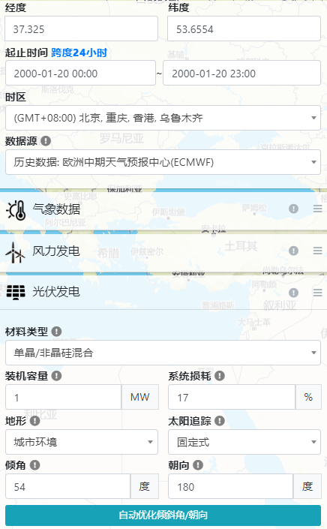
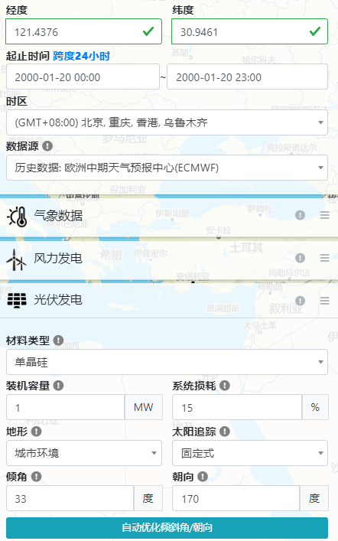
4 | 0 |  |  |  | 0 | 0 | 0
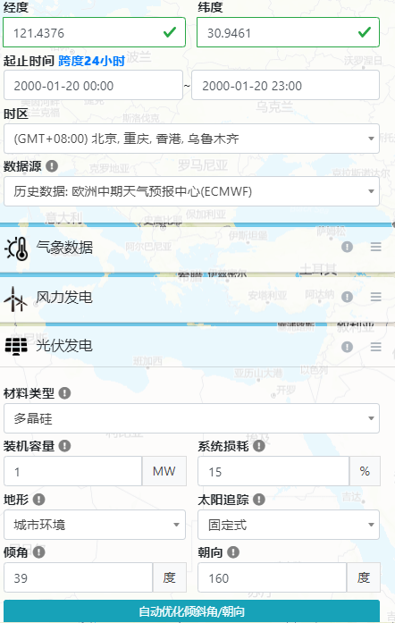
5 | 0 |  |  |  | 0 | 0 | 0
6 | 0 |  |  |  | 0 | 0 | 0
7 | 0.11141238169 |  |  |  | 33.423714508 | 44.564952678 | 33.423714508
8 | 0.3693615955 |  |  |  | 110.80847865 | 147.7446382 | 110.80847865
9 | 0.58346724468 |  |  |  | 175.0401734 | 233.38689787 | 175.0401734
10 | 0.72078139035 |  |  |  | 216.2344171 | 288.31255614 | 216.2344171
11 | 0.79378091615 |  |  |  | 238.13427485 | 317.51236646 | 238.13427485
12 | 0.79206712971 |  |  |  | 237.62013891 | 316.82685188 | 237.62013891
13 | 0.73131777813 |  |  |  | 219.39533344 | 292.52711125 | 219.39533344
14 | 0.61862221946 |  |  |  | 185.58666584 | 247.44888778 | 185.58666584
15 | 0.44871137986 |  |  |  | 134.61341396 | 179.48455195 | 134.61341396
16 | 0.22343375401 |  |  |  | 67.030126202 | 89.373501602 | 67.030126202
17 | 0 |  |  |  | 0 | 0 | 0
18 | 0 |  |  |  | 0 | 0 | 0
19 | 0 |  |  |  | 0 | 0 | 0
20 | 0 |  |  |  | 0 | 0 | 0
21 | 0 |  |  |  | 0 | 0 | 0
22 | 0 |  |  |  | 0 | 0 | 0
23 | 0 |  |  |  | 0 | 0 | 0
24 | 0 |  |  |  | 0 | 0 | 0

轨迹
 | 0 | 1 | 1
 | 0
 | 0
 | 0
 | 0
 | 0
 | 0.11141238169
 | 0.3693615955
 | 0.58346724468
 | 0.72078139035
 | 0.79378091615
 | 0.79206712971
 | 0.73131777813
 | 0.61862221946
 | 0.44871137986
 | 0.22343375401
 | 0
 | 0
 | 0
 | 0
 | 0
 | 0
 | 0
 | 0

BESS
符号说明：
Eta_BC 充电效率
Eta_BD 放电效率
SOC_1 初始荷电状态
SOC_min 最小荷电状态
SOC_max 最大荷电状态
E_RB 储能容量，kWh
P_B_max 最大充放电功率，kW
C_B 储能价格，元
L_B 最大充放电次数
d_B 放电深度
 | BESS1 | BESS2 | BESS3
Eta_BC | 0.95 | 0.95 | 0.95
Eta_BD | 0.95 | 0.95 | 0.95
SOC_B_1 | 0.5 | 0.5 | 0.5
SOC_B_min | 0.1 | 0.1 | 0.1
SOC_B_max | 0.9 | 0.9 | 0.9
E_RB | 400 | 300 | 500
P_B_max | 200 | 150 | 250
C_B | 800000 | 600000 | 1000000
L_B | 5000 | 5000 | 5000
d_B | 0.8 | 0.8 | 0.8

